Introducción
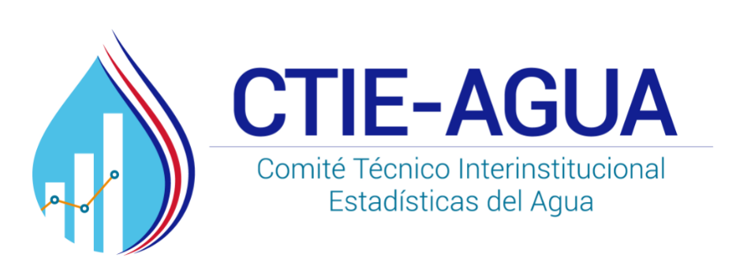
 | Insertar logo del CTI

 |  | Solicitud de información de acueductos 2008-2017

 |  | El CTI-Agua tiene como objetivo principal "desarrollar y consolidar un sistema nacional de estadísticas para la gestión integrada de los recursos hídricos y cuenta del agua, sostenible y unificado, respaldados por un marco conceptual y metodológico común, armonizado y comparable internacionalmente, que permita el libre acceso a la información y apoyar la gestión integrada del agua en Costa Rica". Solicitamos su colaboración para completar la información incluida en este formulario que será utilizada para generar un sistema de estadísticas que permita responder a múltiples solicitudes a nivel nacional. Le agradecemos responder y enviar este formulario a más tardar el día 31 de mayo de 2018 a la Srta. Vivian González de la Dirección de Agua, correo: vgonzalez@da.go.cr

 |  | Rubros | Descripción | Unidad | Códigos RIEA
 |  | Consumo agua | Consumo mensual de agua según categoría tarifaria para el servicio de distribución de agua | metros cúbicos | F.1
 |  | Ingresos acueducto | Ingresos mensuales por venta de agua, desagregado por bloques de tarifa | colones | L.1.1
 |  | Conexiones acueducto | Número de conexiones de agua | número de conexiones | 6
 |  | Aguas residuales | Agua residual proveniente de los usuarios conectados al alcantarillado | metros cúbicos | F.3
 |  | Ingresos alcantarillado | Ingreso mensual por el concepto de prestación del servicio de alcantarillado | colones | L.1.2
 |  | Conexiones alcantarillado | Número de conexiones del sistema de alcantarillado | número de conexiones | 13
 |  | Extracción de agua | Producción mensual según tipos de fuente | metros cúbicos | E.1, E.2
 |  | Varios | Rubros varios

